상품제안서
드림캠핑 에어 베개 개인 휴대 여행 튜브 베개 그레이 | 상품코드: F27353

 |  |  |  |  |  |  | 02-412-0044 | www.easy1.co.kr
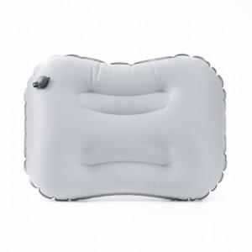

【상세/제작정보】 | ★500개 미만 인쇄 시 몰드 비용 추가 됩니다. ★판비 별도문의

【인쇄/포장옵션】 | 실크 / OPP(비닐)

【공급단가】 | 수량 | 52~ | 104~ | 500~ | 1,000~ | 2,000~
*VAT별도 | 단가 | 6,880원 | 6,770원 | 6,600원 | 6,480원 | 6,310원

【상품 URL】 | http://www.easy1.co.kr/src/goods_detail.php?gdno=27353

